시트1
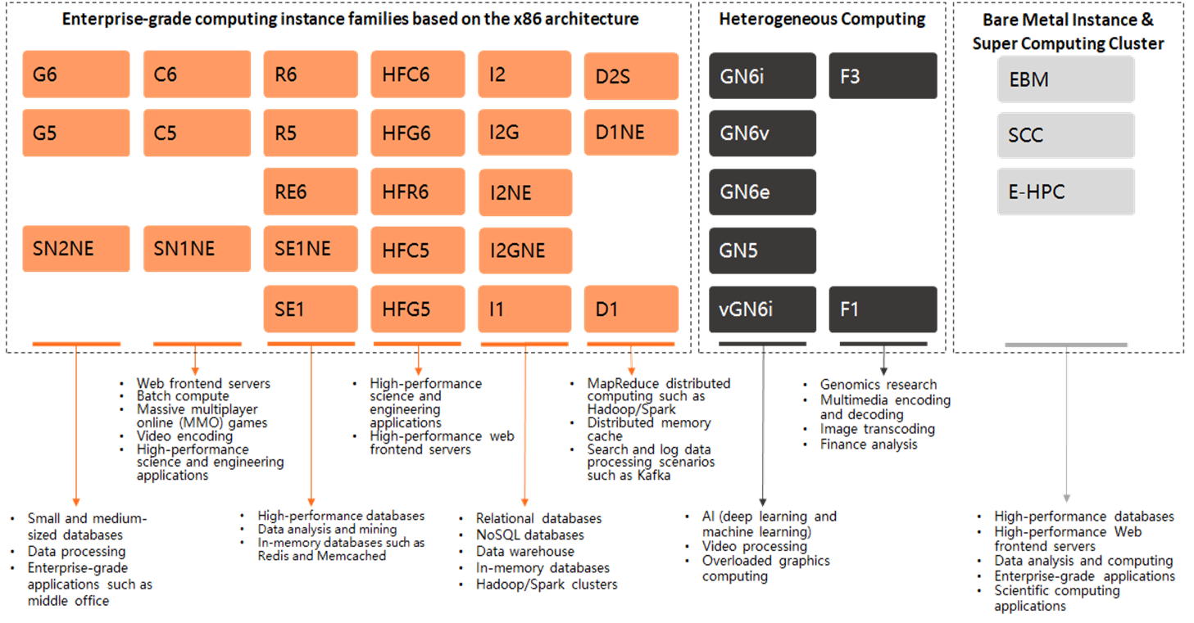
 | ECS (Elastic Computing Service) (中文: 关系型数据库)
Documentation | Documentation_EN | Documentation_CH
설명 | Alibaba Cloud 7세대 ECS 출시, TPM 칩이 완벽하게 장착되어 인스턴스 컴퓨팅 성능이 최대 40% 향상되었다. 자동 백업 기능이 있으며 기본적으로 Ddos차단 가능; Stability - 자동 다운타임 마이그레이션 - 자동 스냅샷 백업 Multi-line BGP Network - 멀티 운영 액세스 (멀티 노선) - BGP 기반의 최적화 라우팅 알고리즘 Security - Ddos 공격으로부터 보호 - 보안그룹으로 보호 - 여러 RAM계정을 나눠서 보안항샹
 | ECS Instance families based on scenarios - 엔터프라이즈급 제품군 G, C, R, HFC, I, D 로 시작 - Heterogeneous Computing (이기종 컴퓨팅) GN, Vgn, F 로 시작 - Bare Metal Instance & Super Computing Cluster (물리적인 장비 전용) EBM, SCC, E-HPC
Benefits | High Availabitliy (고가용성) |  | Alibaba Cloud는 보다 엄격한 IDC 표준, 서버 액세스 표준 및 O&M 표준을 채택하여 클라우드 컴퓨팅 인프라 및 ECS의 데이터 안정성과 고가용성을 보장합니다.
 | Security (보안) |  | Alibaba Cloud는 사용자 데이터 및 사용자 정보의 엄격한 기밀성과 사용자 개인 정보 보호를 요구하는 ISO 27001 및 MTCS와 같은 다수의 국제 정보 보안 인증을 통과했습니다.
 | Elasticity (탄력성) |  | 탄력성은 클라우드 컴퓨팅의 주요 장점입니다. Alibaba Cloud는 유연한 컴퓨팅, 스토리지, 네트워킹 및 비즈니스 아키텍처를 제공하며 필요에 따라 비즈니스를 결합할 수 있습니다.
 | Reliable (신뢰성) |  | Alibaba Cloud ECS는 개별 인스턴스에 99.975%의 가용성과 동일 지역 내 여러 영역에서 99.995%의 가용성을 보장하는 업계 최고 수준의 SLA를 제공합니다.
 | Flexible Billing Methods (유연한 요금제) |  | ECS는 시나리오별로 각기 다른 비용 효율적 요구사항을 충족하기 위해 요금 청구 방식을 다양하게 제공합니다. 연간/월간 정기 구독, PAYG, 실시간 입찰 구독, 예약 인스턴스 등이 있습니다. 독점 네트워크 청구 방식도 제공되어 사용자가 리소스 비용을 더욱 줄일 수 있습니다.
 | Deploy and Grow Globally (글로벌 배포 및 성장) |  | 여러 가용 영역을 보유하고 있는 전 세계 25 개 지역 중에서 선택하고 단일 글로벌 계정으로 모든 지역을 관리할 수 있습니다.
Architecture | ECS는 다음과 같은 주요구성들이 있다.
 | Instance | ECS 인스턴스는 CPU, 메모리, 운영 체제(OS), 네트워크 구성 및 디스크와 같은 기본 구성 요소를 포함하는 가상 서버이다. 인스턴스의 컴퓨팅 성능, 메모리 사양 및 적용 가능한 시나리오는 인스턴스 유형에 따라 결정되며 각 인스턴스 유형에는 vCPU 수, 메모리 용량, 네트워크 성능을 비롯한 특정 사양이 있다.
 | Image | 이미지는 OS, 애플리케이션 초기화 데이터, 인스턴스용 사전 설치된 소프트웨어를 제공한다. 여러 Linux 배포판 및 Windows Server 운영 체제가 지원된다
 | Elastic Block Storage | EBS(Elastic Block Storage) 장치는 고성능을 제공하고 대기 시간을 줄인다. ECS는 분산 스토리지 아키텍처 기반 디스크 및 물리적 스토리지 기반 로컬 디스크와 함께 제공된다
 | Snapshot | 스냅샷은 디스크의 특정 시점 상태를 캡처하는 데이터 파일이다. 스냅샷은 종종 데이터를 백업 및 복원하거나 사용자 정의 이미지를 만드는 데 사용된다.
 | Security group | 보안 그룹은 동일한 보안 요구 사항이 있는 동일한 지역 내에 위치한 상호 액세스 가능한 인스턴스 그룹이다. 보안 그룹은 내부의 ECS 인스턴스에 대한 가상 방화벽으로 작동한다.
 | Network | Virtual Private Cloud (VPC) | VPC는 ​​논리적으로 격리된 사설 클라우드 네트워크이다. VPC용 프라이빗 CIDR 블록, 라우팅 테이블 및 게이트웨이를 구성할 수 있다.
 |  | Classic network | 클래식 네트워크 유형의 모든 인스턴스는 Alibaba Cloud에서 중앙 집중식으로 계획 및 관리하는 공유 인프라 네트워크에 구축된다
 | 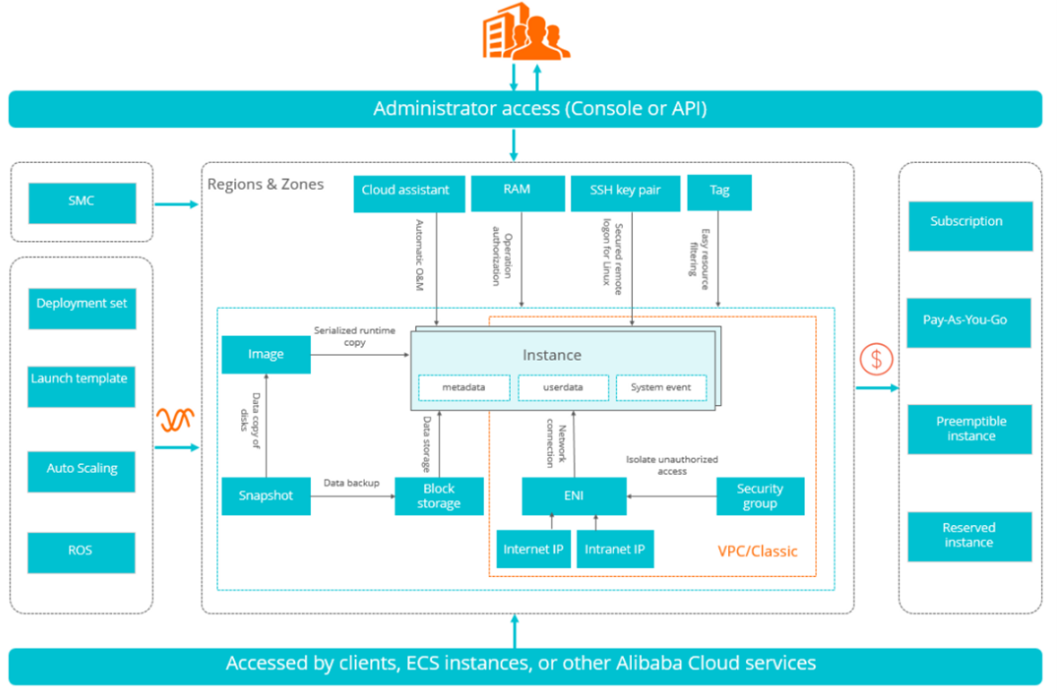
Features | Flexbile puchasing options | 여러 결제방법을 선택할 수 있다. - Subscription model - Pay as you go - Reserved instances - Preemptible instances
 | Auto Scaling | Autoscaling 그룹을 만들 수 있으며 그룹의 ECS 인스턴스는 메트릭 또는 트리거 또는 CPU 사용률 또는 네트워크 사용률과 같은 선택 사항에 따라 자동으로 확장 또는 축소할 수 있다.
 | Auto Provisioning | 자동 프로비저닝을 사용하면 선점형 인스턴스를 더 쉽게 활용할 수 있다. '최저 비용'과 같은 전략에 따라 instance families, availability zones 및 purchasing models 에서 인스턴스를 자동으로 선택하고 선점형 인스턴스를 최대한 활용하여 원하는 용량으로 ECS 집합을 유지한다.
 | CPU options | ECS를 사용하면 HPC와 같은 특정 워크로드에 유용한 하이퍼스레딩을 끌 수 있다. 또한 ECS를 사용하면 라이선스 비용을 절약하기 위해 특정 양의 vCPU를 종료할 수 있다.
 | Dedicated Host Clusters | ECS는 전용 호스트 클러스터(DDH)를 제공하므로 다른 테넌트 없이 물리적 서버를 전용으로 사용할 수 있다. 필요에 따라 해당 서버에 가상 머신을 배치할 수 있다.
Scenarios | 공식 웹사이트 및 경량 웹 애플리케이션 (Official websites and lightweight web applications) |  | 새 웹 사이트는 트래픽이 적고 Apache 및 NGINX와 같은 웹 애플리케이션을 실행하고 데이터베이스를 호스트하고 파일을 저장하는 데 낮은 구성의 ECS 인스턴스만 필요하다. 웹 사이트가 개발됨에 따라 ECS 인스턴스 구성을 업그레이드하거나 ECS 인스턴스를 추가하여 트래픽 급증을 처리하기에 충분한 리소스를 프로비저닝할 수 있다.
 | 멀티미디어 및 높은 동시성 애플리케이션 또는 웹사이트 (Multimedia and high-concurrency applications or websites) |  | ECS는 OSS(Object Storage Service)와 함께 사용하여 정적 이미지, 비디오 또는 다운로드한 패키지를 저장하여 스토리지 비용을 줄일 수 있다. 또한 ECS는 Alibaba Cloud CDN(콘텐츠 전송 네트워크) 및 SLB(서버 로드 밸런서)와 협력하여 대기 시간을 단축하고 공용 대역폭 비용을 줄이며 서비스 가용성을 개선할 수 있다
 | I/O 요구 사항이 높은 데이터베이스 (Databases with high I/O requirements) |  | ECS는 OLTP 및 NoSQL 데이터베이스와 같이 I/O 요구 사항이 높은 데이터베이스를 지원한다. 구성이 높은 I/O에 최적화된 ECS 인스턴스는 ESSD와 함께 사용하여 높은 I/O 동시성과 더 높은 데이터 안정성을 달성할 수 있다. 또는 여러 개의 낮은 구성 I/O 최적화 ECS 인스턴스를 SLB와 함께 사용하여 고가용성 아키텍처를 제공할 수 있다.
 | 트래픽 변동이 심한 애플리케이션 및 웹사이트 (Applications and websites with sharp traffic fluctuations) |  | 일부 애플리케이션은 짧은 시간 내에 급격한 트래픽 변동을 경험할 수 있다. Auto Scaling과 함께 ECS를 사용하면 트래픽에 따라 ECS 인스턴스 수가 자동으로 조정된다. 이렇게 하면 저렴한 비용으로 변화하는 리소스 요구 사항을 충족할 수 있다. ECS는 또한 SLB와 함께 작동하여 고가용성 아키텍처를 제공할 수 있다.
 | 빅데이터 및 실시간 온·오프라인 분석 (Big data and real-time online and offline analysis) |  | ECS는 Hadoop 분산 컴퓨팅, 로그 처리 및 대규모 데이터 웨어하우스를 지원하는 빅 데이터 인스턴스 제품군을 제공한다. 빅 데이터 인스턴스 제품군은 로컬 스토리지 아키텍처를 채택하여 Hadoop 및 Spark 클러스터에 더 나은 네트워크 성능을 제공하는 동시에 풍부한 스토리지 공간과 더 높은 스토리지 성능을 제공한다.
 | 머신 러닝 및 딥 러닝과 같은 AI 애플리케이션 (AI applications such as machine learning and deep learning) |  | ECS를 사용하면 GPU 가속 컴퓨팅 최적화 인스턴스를 사용하여 TensorFlow와 같은 프레임워크를 기반으로 AI 애플리케이션을 구축할 수 있다. 이러한 인스턴스는 클라이언트에 대한 컴퓨팅 용량 요구 사항이 낮고 클라우드 게임 및 AR/VR 애플리케이션을 위한 이미지 처리 및 실시간 온라인 렌더링과 같은 시나리오에 적합하다.
Security Group | - 동일한 Firewall규칙을 갖는 ECS의 그룹
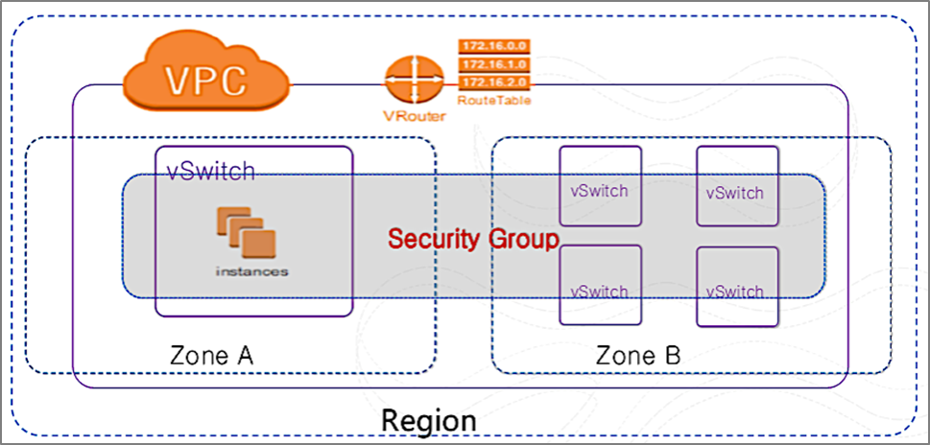
 | - 특징 | - 동일한 Region에서 논리적으로 격리 - 각 ECS는 하나 이상의 Security Group에 속함 - Security Group의 최대 세션 시간은 910 초
 | - 생성 규칙 | - 사용자 당 100개의 Security Group - Security Group 당 100개의 규칙 - Security Group 당 1,000개의 ESC Instance - ECS Instance 당 5개의 Security Group까지 포함
 | - Security Group 설정 | - 기본적인 보안 설정은 SG로 많이 사용한다 - Allow (허용) - Forbid (차단) - Priority (우선순위)
ECS Instance 생성과정 | - vCpu, 메모리 선택 후 Family에서 선택
 | - Quantity 선택
 | - 이미지 선택 | 이미지 종류: Public Image(많이 사용), Custom Image(사용자 지정), Shared Image(공유 이미지), Marketplace Image
 | - Storage 선택 | 테스트 시 20GB로 사용
 | - Snapshot 백업 기간 | Default: every day 5:00, retain 7 days; 자동스냅샷 설정 가능; 저장은 알리바바측에서 관리
 |  | 정기보고서 작성 시 automatic snapshot policy가 설정되있는지를 체크하여 백업설정이 되있는지를 판단 후 작성한다
 | Tip1: Subscription(구독)으로 선택했을 때 duration(구매주기)를 선택할 수 있는데 여기서 auto renew로 선택 시 자동연장이 되지만 선택을 안할 경우, 구매주기가 끝난 시점에서 인스턴스가 사라지게 된다
 | Tip2 : Bastion Host용으로 Instance를 만들 수 있지만 알리바바에서 나오는 Bastion Host 서비스가 있다. (유료)

